新师2601班
揭阳市教师发展中心2026年中小学、幼儿园新任教师培训 学员编班名册表（新师2601班）
班级 | 学号 | 所属县 （市、区） | 姓名 | 工作单位 | 学校 层次
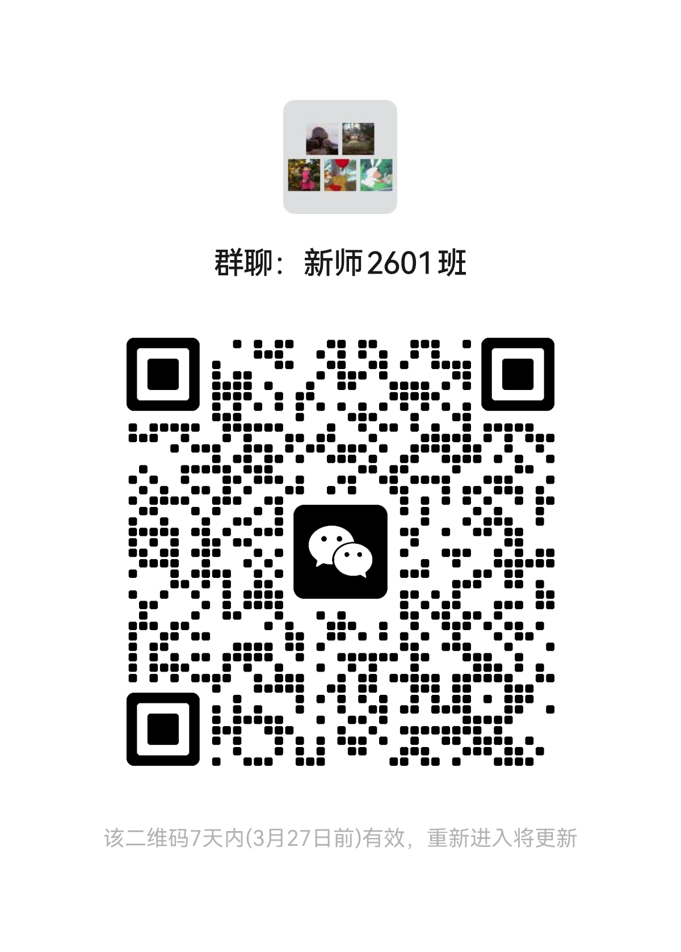
新师2601班 | 1 | 市直 | 李逸柔 | 揭阳第一中学 | 高中
新师2601班 | 2 | 市直 | 林会童 | 揭阳第一中学 | 高中
新师2601班 | 3 | 市直 | 黄森仪 | 揭阳第一中学 | 高中
新师2601班 | 4 | 市直 | 林于潞 | 揭阳第一中学 | 高中
新师2601班 | 5 | 市直 | 李昌达 | 揭阳第二中学 | 高中
新师2601班 | 6 | 市直 | 郑报元 | 揭阳市综合中等专业学校 | 中职
新师2601班 | 7 | 榕城区 | 黄伊敏 | 揭阳华侨高级中学 | 高中
新师2601班 | 8 | 榕城区 | 陆思静 | 揭阳华侨高级中学 | 高中
新师2601班 | 9 | 榕城区 | 温海媚 | 揭阳华侨高级中学 | 高中
新师2601班 | 10 | 榕城区 | 陈佳妍 | 揭阳华侨高级中学 | 高中
新师2601班 | 11 | 榕城区 | 林育生 | 揭阳华侨高级中学 | 高中
新师2601班 | 12 | 榕城区 | 邱嘉嘉 | 揭阳华侨高级中学 | 高中
新师2601班 | 13 | 榕城区 | 林文睿 | 揭阳华侨高级中学 | 高中
新师2601班 | 14 | 榕城区 | 郑培思 | 揭阳华侨高级中学 | 高中
新师2601班 | 15 | 榕城区 | 李欣粤 | 揭阳华侨高级中学 | 高中
新师2601班 | 16 | 榕城区 | 蒋情 | 揭阳华侨高级中学 | 高中
新师2601班 | 17 | 榕城区 | 邱锐枫 | 揭阳华侨高级中学 | 高中
新师2601班 | 18 | 榕城区 | 辛睦凡 | 揭阳华侨高级中学 | 高中
新师2601班 | 19 | 榕城区 | 洪彤桐 | 揭阳华侨高级中学 | 高中
新师2601班 | 20 | 榕城区 | 贺宇坚 | 揭阳华侨高级中学 | 高中
新师2601班 | 21 | 榕城区 | 罗诗欣 | 揭阳华侨中学 | 高中
新师2601班 | 22 | 榕城区 | 王浩瑜 | 揭阳华侨中学 | 高中
新师2601班 | 23 | 榕城区 | 陈曼桐 | 揭阳华侨中学 | 高中
新师2601班 | 24 | 榕城区 | 李创毫 | 揭阳华侨中学 | 高中
新师2601班 | 25 | 榕城区 | 蔡诗鑫 | 揭阳华侨中学 | 高中
新师2601班 | 26 | 榕城区 | 林思桐 | 揭阳华侨中学 | 高中
新师2601班 | 27 | 榕城区 | 吴丹琪 | 揭阳华侨中学 | 高中
新师2601班 | 28 | 榕城区 | 张泽钦 | 揭阳华侨中学 | 高中
新师2601班 | 29 | 榕城区 | 辜丽纯 | 揭阳华侨中学 | 高中
新师2601班 | 30 | 榕城区 | 叶俊美 | 揭阳华侨中学 | 高中
新师2601班 | 31 | 榕城区 | 陈嘉玲 | 揭阳华侨中学 | 高中
新师2601班 | 32 | 榕城区 | 方雪铃 | 揭阳华侨中学 | 高中
新师2601班 | 33 | 榕城区 | 吴坤铃 | 揭阳华侨中学 | 高中
新师2601班 | 34 | 榕城区 | 陈妙纯 | 揭阳华侨中学 | 高中
新师2601班 | 35 | 榕城区 | 覃彩媚 | 揭阳华侨中学 | 高中
新师2601班 | 36 | 榕城区 | 林钰瑜 | 揭阳华侨中学 | 高中
新师2601班 | 37 | 榕城区 | 孙然 | 揭阳华侨中学 | 高中
新师2601班 | 38 | 榕城区 | 林苑 | 揭阳华侨中学 | 高中
新师2601班 | 39 | 榕城区 | 肖宇 | 揭阳华侨中学 | 高中
新师2601班 | 40 | 榕城区 | 徐祎晨 | 揭阳华侨中学 | 高中
新师2601班 | 41 | 榕城区 | 余晓萍 | 揭阳华侨中学 | 高中
新师2601班 | 42 | 榕城区 | 谭任广 | 揭阳华侨中学 | 高中
新师2601班 | 43 | 榕城区 | 陈思敏 | 揭阳华侨中学 | 高中
新师2601班 | 44 | 榕城区 | 刘堉纯 | 揭阳华侨中学 | 高中
新师2601班 | 45 | 榕城区 | 林润基 | 揭阳华侨中学 | 高中
新师2601班 | 46 | 榕城区 | 王杨 | 揭阳华侨中学 | 高中
新师2601班 | 47 | 榕城区 | 江妍婷 | 揭阳华侨中学 | 高中
新师2601班 | 48 | 榕城区 | 陈宝仪 | 揭阳华侨中学 | 高中
新师2601班 | 49 | 榕城区 | 林雅盈 | 揭阳市榕城区仙桥中学 | 高中
新师2601班 | 50 | 榕城区 | 林熙彤 | 揭阳市榕城区仙桥中学 | 高中
新师2601班 | 51 | 榕城区 | 申明惠 | 揭阳市榕城区仙桥中学 | 高中
新师2601班 | 52 | 榕城区 | 林嘉扬 | 揭阳市榕城区仙桥中学 | 高中
新师2601班 | 53 | 榕城区 | 林锦沛 | 揭阳市榕城区仙桥中学 | 高中
新师2601班 | 54 | 榕城区 | 林思楠 | 揭阳市榕城区仙桥中学 | 高中
新师2601班 | 55 | 榕城区 | 陈南廷 | 揭阳捷和职业技术学校 | 中职
新师2601班 | 56 | 榕城区 | 钟甜甜 | 揭阳捷和职业技术学校 | 中职
新师2601班 | 57 | 榕城区 | 程嘉睿 | 揭阳捷和职业技术学校 | 中职
新师2601班 | 58 | 榕城区 | 曾钰 | 揭阳捷和职业技术学校 | 中职
新师2601班 | 59 | 榕城区 | 杨孜涵 | 揭阳捷和职业技术学校 | 中职
新师2601班 | 60 | 榕城区 | 杜倩萍 | 揭阳捷和职业技术学校 | 中职
新师2601班 | 61 | 榕城区 | 刘思琳 | 揭阳捷和职业技术学校 | 中职
新师2601班 | 62 | 榕城区 | 郑锦旬 | 揭阳捷和职业技术学校 | 中职
新师2601班 | 63 | 市直 | 陈斯妮 | 揭阳市第二实验中学 | 初中
新师2601班 | 64 | 市直 | 徐嘉鸿 | 揭阳市第二实验中学 | 初中
新师2601班 | 65 | 市直 | 孙玫琪 | 揭阳市陶正学校 | 初中
新师2601班 | 66 | 市直 | 陈常斌 | 揭阳市陶正学校 | 初中
新师2601班 | 67 | 榕城区 | 黄楷婷 | 凤岐华侨学校 | 初中
新师2601班 | 68 | 榕城区 | 黄韫华 | 凤岐华侨学校 | 初中
新师2601班 | 69 | 榕城区 | 黄智豪 | 凤岐华侨学校 | 初中
新师2601班 | 70 | 榕城区 | 罗晓淳 | 凤岐华侨学校 | 初中
新师2601班 | 71 | 榕城区 | 黄梓琦 | 揭阳市榕城区砲台镇桃山初级中学 | 初中
新师2601班 | 72 | 榕城区 | 林秀容 | 揭阳市榕城区新河初级中学 | 初中
新师2601班 | 73 | 榕城区 | 赖宇曼 | 揭阳市榕城区新河初级中学 | 初中
新师2601班 | 74 | 榕城区 | 陈晓燕 | 揭阳市仙桥街道紫贤中学 | 初中
新师2601班 | 75 | 榕城区 | 肖东纯 | 揭阳市仙桥街道紫贤中学 | 初中
新师2601班 | 76 | 榕城区 | 黄丽璇 | 揭阳真理实验学校 | 初中
新师2601班 | 77 | 榕城区 | 柯嘉炜 | 榕城区登岗镇吕畔初级中学 | 初中
新师2601班 | 78 | 榕城区 | 林思婷 | 榕城区登岗镇吕畔初级中学 | 初中
新师2601班 | 79 | 榕城区 | 苏哲 | 榕城区登岗镇吕畔初级中学 | 初中
新师2601班 | 80 | 榕城区 | 孙梓基 | 榕城区登岗镇吕畔初级中学 | 初中
新师2601班 | 81 | 榕城区 | 林岳河 | 榕城区登岗镇吕畔初级中学 | 初中

新师2602班
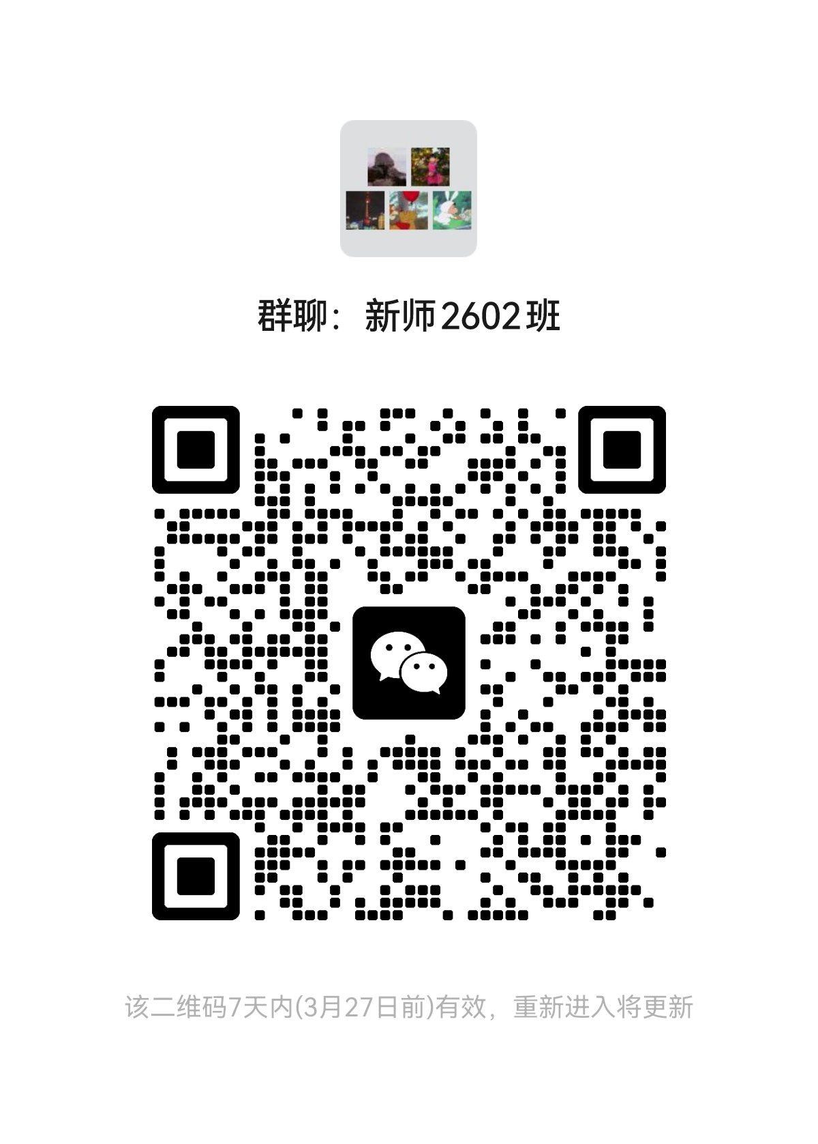
揭阳市教师发展中心2026年中小学、幼儿园新任教师培训 学员编班名册表（新师2602班）
班级 | 学号 | 所属县 （市、区） | 姓名 | 工作单位 | 学校 层次

新师2602班 | 82 | 市直 | 吴思嘉 | 揭阳市实验小学 | 小学
新师2602班 | 83 | 市直 | 陈洁敏 | 揭阳市实验小学 | 小学
新师2602班 | 84 | 市直 | 丛博 | 揭阳市特殊教育学校 | 小学
新师2602班 | 85 | 市直 | 周珠丽 | 揭阳市特殊教育学校 | 小学
新师2602班 | 86 | 榕城区 | 林文霞 | 凤岐华侨学校 | 小学
新师2602班 | 87 | 榕城区 | 张莉萍 | 揭阳市榕城区登岗镇安乐小学 | 小学
新师2602班 | 88 | 榕城区 | 杨蔓婷 | 揭阳市榕城区登岗镇沟边小学 | 小学
新师2602班 | 89 | 榕城区 | 曾晓彬 | 揭阳市榕城区登岗镇纪南小学 | 小学
新师2602班 | 90 | 榕城区 | 黄小丫 | 揭阳市榕城区登岗镇纪南小学 | 小学
新师2602班 | 91 | 榕城区 | 刘怡娟 | 揭阳市榕城区登岗镇纪南小学 | 小学
新师2602班 | 92 | 榕城区 | 禄婷 | 揭阳市榕城区登岗镇纪南小学 | 小学
新师2602班 | 93 | 榕城区 | 彭利清 | 揭阳市榕城区登岗镇纪南小学 | 小学
新师2602班 | 94 | 榕城区 | 王尔曼 | 揭阳市榕城区登岗镇纪南小学 | 小学
新师2602班 | 95 | 榕城区 | 吴思颖 | 揭阳市榕城区登岗镇纪南小学 | 小学
新师2602班 | 96 | 榕城区 | 陈银君 | 揭阳市榕城区登岗镇名芳小学 | 小学
新师2602班 | 97 | 榕城区 | 罗淑燕 | 揭阳市榕城区登岗镇名芳小学 | 小学
新师2602班 | 98 | 榕城区 | 肖庭荣 | 揭阳市榕城区登岗镇名芳小学 | 小学
新师2602班 | 99 | 榕城区 | 彭娇霞 | 揭阳市榕城区登岗镇彭厝沟小学 | 小学
新师2602班 | 100 | 榕城区 | 卢毓娜 | 揭阳市榕城区登岗镇西淇小学 | 小学
新师2602班 | 101 | 榕城区 | 林弘烁 | 揭阳市榕城区登岗镇洋淇小学 | 小学
新师2602班 | 102 | 榕城区 | 谢钰聪 | 揭阳市榕城区登岗镇洋淇小学 | 小学
新师2602班 | 103 | 榕城区 | 黎珊 | 揭阳市榕城区地都镇大瑶小学 | 小学
新师2602班 | 104 | 榕城区 | 郑琪琪 | 揭阳市榕城区地都镇大瑶小学 | 小学
新师2602班 | 105 | 榕城区 | 黄丹琪 | 揭阳市榕城区地都镇南陇中心小学 | 小学
新师2602班 | 106 | 榕城区 | 林燕敏 | 揭阳市榕城区地都镇南陇中心小学 | 小学
新师2602班 | 107 | 榕城区 | 纪钰菱 | 揭阳市榕城区地都镇双港小学 | 小学
新师2602班 | 108 | 榕城区 | 徐绵 | 揭阳市榕城区地都镇双港小学 | 小学
新师2602班 | 109 | 榕城区 | 郑蓉蓉 | 揭阳市榕城区地都镇双港小学 | 小学
新师2602班 | 110 | 榕城区 | 江哲娜 | 揭阳市榕城区地都镇土尾小学 | 小学
新师2602班 | 111 | 榕城区 | 赖晓彬 | 揭阳市榕城区地都镇土尾小学 | 小学
新师2602班 | 112 | 榕城区 | 黄嘉琪 | 揭阳市榕城区地都镇土尾小学 | 小学
新师2602班 | 113 | 榕城区 | 陈凯琳 | 揭阳市榕城区地都镇乌美小学 | 小学
新师2602班 | 114 | 榕城区 | 莫可沁 | 揭阳市榕城区地都镇乌美小学 | 小学
新师2602班 | 115 | 榕城区 | 杨凯航 | 揭阳市榕城区地都镇邹堂小学 | 小学
新师2602班 | 116 | 榕城区 | 钟荣周 | 揭阳市榕城区地都镇邹堂小学 | 小学
新师2602班 | 117 | 榕城区 | 洪爱萍 | 揭阳市榕城区梅云街道办事伯劳中心小学 | 小学
新师2602班 | 118 | 榕城区 | 陈妍伶 | 揭阳市榕城区梅云街道办事处潮东小学 | 小学
新师2602班 | 119 | 榕城区 | 何晓婷 | 揭阳市榕城区梅云街道办事处潮东小学 | 小学
新师2602班 | 120 | 榕城区 | 赖臻娜 | 揭阳市榕城区梅云街道办事处潮东小学 | 小学
新师2602班 | 121 | 榕城区 | 石炀 | 揭阳市榕城区梅云街道办事处潮东小学 | 小学
新师2602班 | 122 | 榕城区 | 许冰淳 | 揭阳市榕城区梅云街道办事处赤水小学 | 小学
新师2602班 | 123 | 榕城区 | 陈东漫 | 揭阳市榕城区梅云街道办事处厚洋小学 | 小学
新师2602班 | 124 | 榕城区 | 陈可薰 | 揭阳市榕城区梅云街道办事处厚洋小学 | 小学
新师2602班 | 125 | 榕城区 | 陈佩瑜 | 揭阳市榕城区梅云街道办事处厚洋小学 | 小学
新师2602班 | 126 | 榕城区 | 唐碧励 | 揭阳市榕城区梅云街道办事处厚洋小学 | 小学
新师2602班 | 127 | 榕城区 | 谢雨虹 | 揭阳市榕城区梅云街道办事处厚洋小学 | 小学
新师2602班 | 128 | 榕城区 | 张佳泓 | 揭阳市榕城区梅云街道办事处厚洋小学 | 小学
新师2602班 | 129 | 榕城区 | 郑伊薇 | 揭阳市榕城区梅云街道办事处厚洋小学 | 小学
新师2602班 | 130 | 榕城区 | 陈楠槟 | 揭阳市榕城区梅云街道办事处梅畔小学 | 小学
新师2602班 | 131 | 榕城区 | 韦琪琪 | 揭阳市榕城区梅云街道办事处梅畔小学 | 小学
新师2602班 | 132 | 榕城区 | 谢蝶娜 | 揭阳市榕城区梅云街道办事处梅畔小学 | 小学
新师2602班 | 133 | 榕城区 | 张秋玉 | 揭阳市榕城区梅云街道办事处内畔小学 | 小学
新师2602班 | 134 | 榕城区 | 黄珂琳 | 揭阳市榕城区梅云街道办事处石头小学 | 小学
新师2602班 | 135 | 榕城区 | 邓德炬 | 揭阳市榕城区梅云街道办事处文荣学校 | 小学
新师2602班 | 136 | 榕城区 | 徐诗韵 | 揭阳市榕城区梅云街道办事处文荣学校 | 小学
新师2602班 | 137 | 榕城区 | 周心月 | 揭阳市榕城区梅云街道办事处文荣学校 | 小学
新师2602班 | 138 | 榕城区 | 黄肯 | 揭阳市榕城区梅云街道办事处夏桥小学 | 小学
新师2602班 | 139 | 榕城区 | 史舜洁 | 揭阳市榕城区梅云街道办事处夏桥小学 | 小学
新师2602班 | 140 | 榕城区 | 翁梓帆 | 揭阳市榕城区梅云街道办事处夏桥学校 | 小学
新师2602班 | 141 | 榕城区 | 陈嘉鸿 | 揭阳市榕城区梅云街道办事处云光小学 | 小学
新师2602班 | 142 | 榕城区 | 吴博 | 揭阳市榕城区梅云街道办事处云光小学 | 小学
新师2602班 | 143 | 榕城区 | 郑桔娜 | 揭阳市榕城区梅云街道办事处云光小学 | 小学
新师2602班 | 144 | 榕城区 | 陈森妍 | 揭阳市榕城区梅云街道办事处云光小学 | 小学
新师2602班 | 145 | 榕城区 | 陈培璇 | 揭阳市榕城区砲台镇桃山小学 | 小学
新师2602班 | 146 | 榕城区 | 江思曼 | 揭阳市榕城区砲台镇桃山小学 | 小学

新师2603班
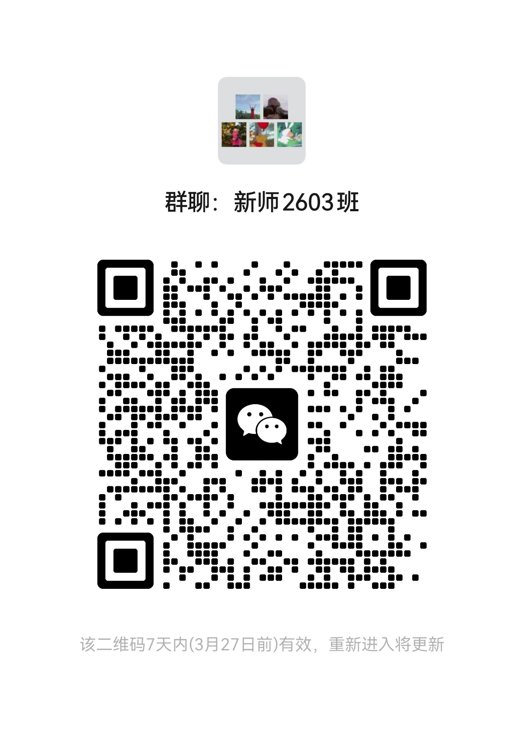
揭阳市教师发展中心2026年中小学、幼儿园新任教师培训 学员编班名册表（新师2603班）
班级 | 学号 | 所属县 （市、区） | 姓名 | 工作单位 | 学校 层次

新师2603班 | 147 | 榕城区 | 庄协 | 揭阳市榕城区砲台镇桃山小学 | 小学
新师2603班 | 148 | 榕城区 | 黄祎灵 | 揭阳市榕城区特殊教育学校 | 小学
新师2603班 | 149 | 榕城区 | 江晓纯 | 揭阳市榕城区特殊教育学校 | 小学
新师2603班 | 150 | 榕城区 | 汪储源 | 揭阳市榕城区特殊教育学校 | 小学
新师2603班 | 151 | 榕城区 | 徐龙 | 揭阳市榕城区特殊教育学校 | 小学
新师2603班 | 152 | 榕城区 | 邹程 | 揭阳市榕城区仙桥办事处西岐学校 | 小学
新师2603班 | 153 | 榕城区 | 王佳仪 | 揭阳市榕城区仙桥街道办事处槎桥小学 | 小学
新师2603班 | 154 | 榕城区 | 吴碧绿 | 揭阳市榕城区仙桥街道办事处槎桥小学 | 小学
新师2603班 | 155 | 榕城区 | 陈梓欣 | 揭阳市榕城区仙桥街道办事处高美崇文中小学校 | 小学
新师2603班 | 156 | 榕城区 | 房巧文 | 揭阳市榕城区仙桥街道办事处桂南小学 | 小学
新师2603班 | 157 | 榕城区 | 黄咏洁 | 揭阳市榕城区仙桥街道办事处桂南小学 | 小学
新师2603班 | 158 | 榕城区 | 李思懿 | 揭阳市榕城区仙桥街道办事处桂南小学 | 小学
新师2603班 | 159 | 榕城区 | 李婷 | 揭阳市榕城区仙桥街道办事处桂南小学 | 小学
新师2603班 | 160 | 榕城区 | 王娟 | 揭阳市榕城区仙桥街道办事处桂南小学 | 小学
新师2603班 | 161 | 榕城区 | 黄嘉慧 | 揭阳市榕城区仙桥街道办事处湖南小学 | 小学
新师2603班 | 162 | 榕城区 | 卢海芬 | 揭阳市榕城区仙桥街道办事处篮兜小学 | 小学
新师2603班 | 163 | 榕城区 | 郑柯 | 揭阳市榕城区仙桥街道办事处篮兜小学 | 小学
新师2603班 | 164 | 榕城区 | 庄漫 | 揭阳市榕城区仙桥街道办事处篮兜小学 | 小学
新师2603班 | 165 | 榕城区 | 杨莹 | 揭阳市榕城区仙桥街道办事处美东小学 | 小学
新师2603班 | 166 | 榕城区 | 张碧珊 | 揭阳市榕城区仙桥街道办事处淇美小学 | 小学
新师2603班 | 167 | 榕城区 | 张琳慧 | 揭阳市榕城区仙桥街道办事处淇美小学 | 小学
新师2603班 | 168 | 榕城区 | 陈恩露 | 揭阳市榕城区仙桥街道办事处山前小学 | 小学
新师2603班 | 169 | 榕城区 | 陈权 | 揭阳市榕城区仙桥街道办事处山前小学 | 小学
新师2603班 | 170 | 榕城区 | 陈细蔓 | 揭阳市榕城区仙桥街道办事处山前小学 | 小学
新师2603班 | 171 | 榕城区 | 黄彤琦 | 揭阳市榕城区仙桥街道办事处山前小学 | 小学
新师2603班 | 172 | 榕城区 | 黎梁娜 | 揭阳市榕城区仙桥街道办事处山前小学 | 小学
新师2603班 | 173 | 榕城区 | 方丹钰 | 揭阳市榕城区仙桥街道办事处西岐小学 | 小学
新师2603班 | 174 | 榕城区 | 许佳慧 | 揭阳市榕城区仙桥街道办事处西岐小学 | 小学
新师2603班 | 175 | 榕城区 | 陈妍 | 揭阳市榕城区仙桥街道办事处溪口小学 | 小学
新师2603班 | 176 | 榕城区 | 黄洁涛 | 揭阳市榕城区仙桥街道办事处溪口小学 | 小学
新师2603班 | 177 | 榕城区 | 方晓漫 | 揭阳市榕城区仙桥街道办事处下六小学 | 小学
新师2603班 | 178 | 榕城区 | 黄家仪 | 揭阳市榕城区仙桥街道办事处下六小学 | 小学
新师2603班 | 179 | 榕城区 | 黄园 | 揭阳市榕城区仙桥街道办事处下六小学 | 小学
新师2603班 | 180 | 榕城区 | 杨小敏 | 揭阳市榕城区仙桥街道办事处下六小学 | 小学
新师2603班 | 181 | 榕城区 | 陈琼瑶 | 揭阳市榕城区仙桥街道办事处永东小学 | 小学
新师2603班 | 182 | 榕城区 | 陈紫仪 | 揭阳市榕城区仙桥街道办事处永东小学 | 小学
新师2603班 | 183 | 榕城区 | 江洲 | 揭阳市榕城区仙桥街道办事处永东小学 | 小学
新师2603班 | 184 | 榕城区 | 林瑜 | 揭阳市榕城区仙桥街道办事处永东小学 | 小学
新师2603班 | 185 | 榕城区 | 刘萍 | 揭阳市榕城区仙桥街道办事处永东小学 | 小学
新师2603班 | 186 | 榕城区 | 倪楚梵 | 揭阳市榕城区仙桥街道办事处永东小学 | 小学
新师2603班 | 187 | 榕城区 | 张斯婷 | 揭阳市榕城区仙桥街道办事处永东小学 | 小学
新师2603班 | 188 | 榕城区 | 雷雨洁 | 揭阳运通学校 | 小学
新师2603班 | 189 | 榕城区 | 李漫婷 | 揭阳运通学校 | 小学
新师2603班 | 190 | 榕城区 | 严怡慧 | 揭阳运通学校 | 小学
新师2603班 | 191 | 榕城区 | 郑辛 | 揭阳真理实验学校 | 小学
新师2603班 | 192 | 榕城区 | 钟佳敏 | 美宜小学 | 小学
新师2603班 | 193 | 榕城区 | 汪凯 | 砲台镇竞智中心小学 | 小学
新师2603班 | 194 | 榕城区 | 陈彤 | 砲台镇竞智中心小学 | 小学
新师2603班 | 195 | 榕城区 | 洪佳燕 | 砲台镇竞智中心小学 | 小学
新师2603班 | 196 | 榕城区 | 林佳漫 | 砲台镇竞智中心小学 | 小学
新师2603班 | 197 | 榕城区 | 林妮 | 砲台镇竞智中心小学 | 小学
新师2603班 | 198 | 榕城区 | 刘晓画 | 砲台镇竞智中心小学 | 小学
新师2603班 | 199 | 榕城区 | 郑锶琳 | 砲台镇竞智中心小学 | 小学
新师2603班 | 200 | 榕城区 | 彭汇迪 | 砲台镇石牌小学 | 小学
新师2603班 | 201 | 榕城区 | 高超蓝 | 榕城区淡浦小学 | 小学
新师2603班 | 202 | 榕城区 | 许桂瀚 | 榕城区淡浦小学 | 小学
新师2603班 | 203 | 榕城区 | 温娟娟 | 榕城区蓝和学校 | 小学
新师2603班 | 204 | 榕城区 | 袁巧璇 | 榕东街道办事处福明学校 | 小学
新师2603班 | 205 | 榕城区 | 杨时远 | 双梧小学 | 小学
新师2603班 | 206 | 榕城区 | 许艺桐 | 玉浦中心小学 | 小学

新师2604班
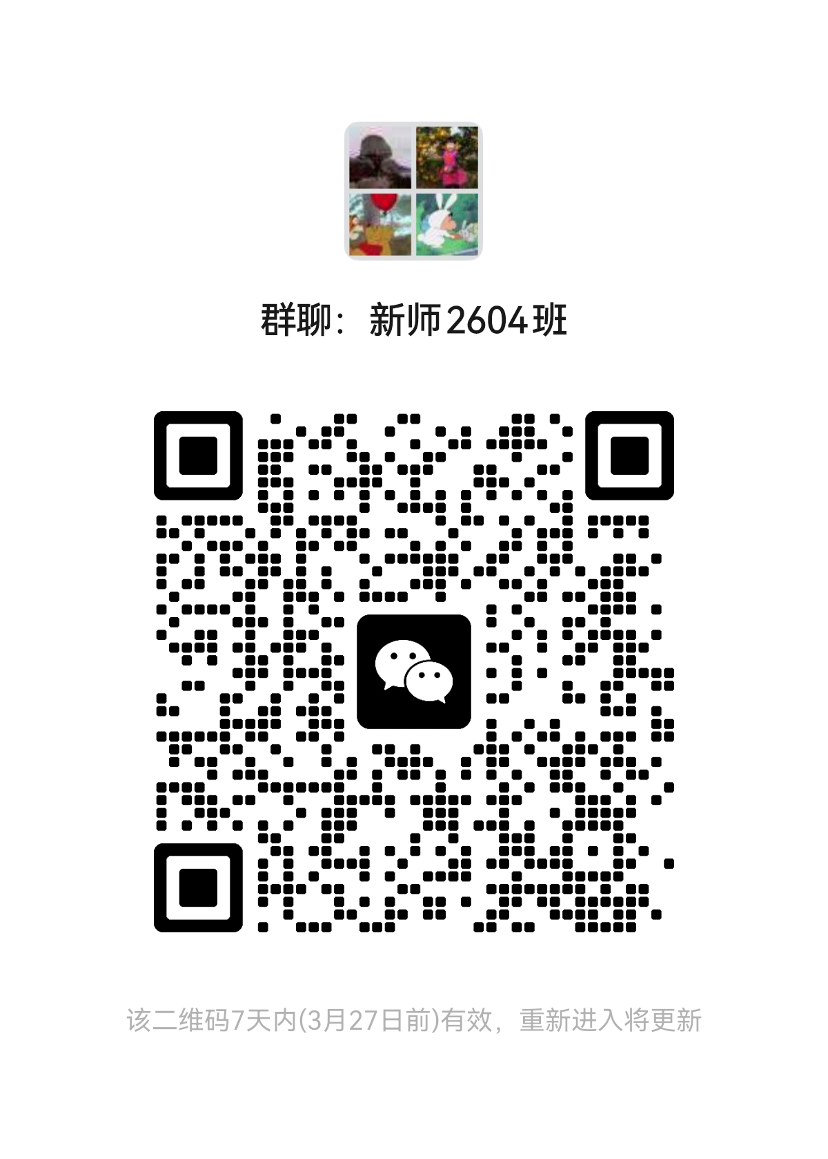
揭阳市教师发展中心2026年中小学、幼儿园新任教师培训 学员编班名册表（新师2604班）
班级 | 学号 | 所属县 （市、区） | 姓名 | 工作单位 | 学校 层次

新师2604班 | 207 | 市直 | 郑可可 | 揭阳市第一幼儿园 | 幼儿园
新师2604班 | 208 | 榕城区 | 洪丽婷 | 揭阳中心幼儿园 | 幼儿园
新师2604班 | 209 | 榕城区 | 苏琳惠 | 揭阳中心幼儿园 | 幼儿园
新师2604班 | 210 | 榕城区 | 林滢 | 揭阳中心幼儿园 | 幼儿园
新师2604班 | 211 | 榕城区 | 谢涵 | 揭阳中心幼儿园 | 幼儿园
新师2604班 | 212 | 榕城区 | 袁璐璐 | 揭阳中心幼儿园 | 幼儿园
新师2604班 | 213 | 榕城区 | 赖若婷 | 揭阳中心幼儿园 | 幼儿园

